Coceptualizacion
NORMALIZACION BASE DE DATOS
Es un proceso para organizar datos en tablas de manera que: - Evitar redundancias (no repetir datos). - Prever anomalías (errores al insertar /actualizar / borrar). - Mantener integridad (datos consistentes).

FORMAS NORMALES |  |  | 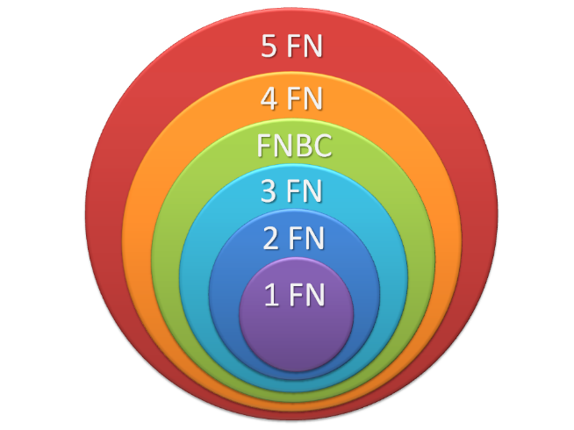
FORMA | CONCEPTO | REQUISITO
1FN | Eliminar grupos repetidos, asegurando que cada celda en la tabla contenga solo un valor atómico. Tener grupos atómicos. | GRUPOS ATÓMICOS
2FN | Eliminar dependencias parciales. Toda columna no clave debe depender completamente de la clave primaria. | 1FN
3FN | Eliminar dependencias transitivas, es decir, una columna no clave no debe depender de otra columna no clave. | 1FN, 2FN
4FN | Cumple F1, F2, F3 y los campos multivaluados se identifican por una clave única. | 1FN, 2FN,3FN

1. PUERTO
PLANTILLA DE NORMALIZACIÓN 1FN - 4FN
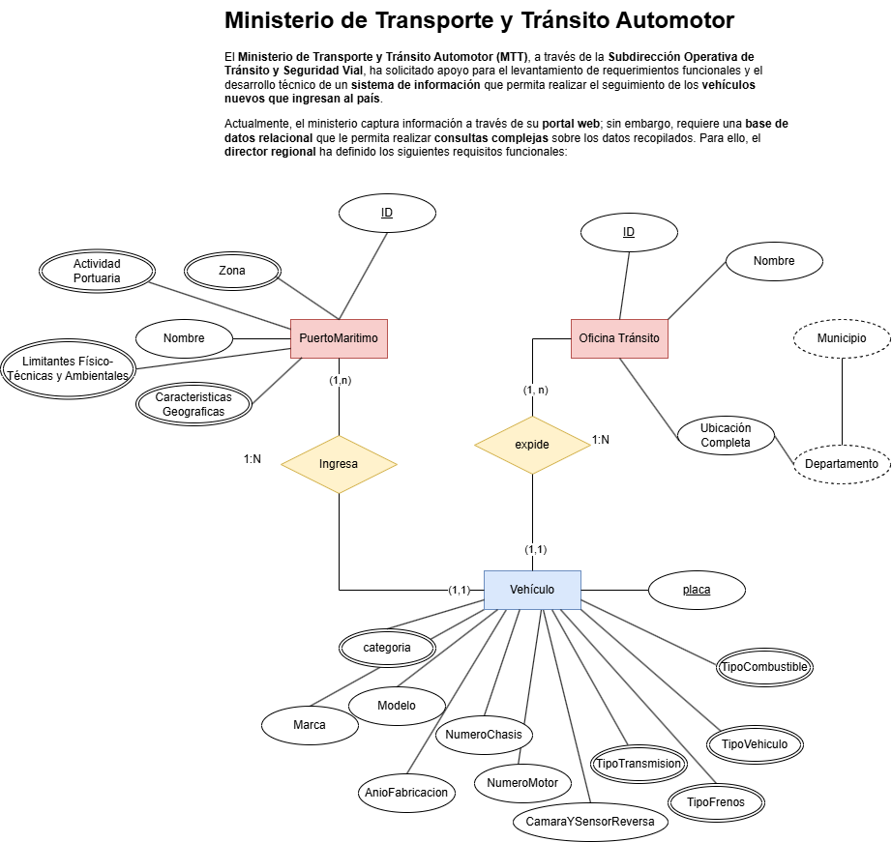
DATOS GENERALES DE LA TABLA EN EL MER |  |  |  |  |  | MER
Nombre | Tipo de Tabla | Atributos
Clients | BASE | 6

TABLA ORIGINAL

CLIENTS
FULL_NAME | GENDER | BIRTH_DATE | EMAIL | PHONE_NUMBER | ADDRESS
Juan Alejandro Carrillo Jaimes | M | 2000-12-31 | juanalejo2010@gmail.com | 31030969310 | CALLE 11,

1FN
Eliminar Grupos Repetidos y valores múltiples por cada celda - Atributos atómicos.

PUERTO_MARITIMO
ID | NOMBRE | ZONA | ACTIVIDAD | LIMITANTES_FISICO_TEC_AMB | CARAC_GEOGRAFICAS
1 | Barranquilla | Z. Barranquila | Carga de contenedores | Corrientes Marinas fuertes | Ubicación costera
1 | Barranquilla | Z. Barranquila | Turismo | Restricciones de carga por infraestructura | Clima humedo
1 | Barranquilla | Z. Barranquila | Exportación de vehículos

2FN
Eliminar dependencias parciales y que todos los atributos dependan completamente de la clave primaria. - Cumplir 1FN

PUERTO_MARITIMO |  |  |  | ACTIVIDAD |  |  | ACTIVIDAD_PUERTO
ID | NOMBRE | ZONA |  | ID | NOMBRE |  | ID | ACTIVIDAD | LIMITANTES_FISICO_TEC_AMB | CARAC_GEOGRAFICAS
1 | BARRANQUILLA | Z. BARRANQUILLA |  | 1 | Carga de contenedores |  | 1 | Carga de contenedores | Corrientes Marinas fuertes | Ubicación costera
 |  |  |  | 2 | Turismo |  | 2 | Turismo | Restricciones de carga por infraestructura | Clima humedo
 |  |  |  | 3 | Exportación de vehículos |  | 3 | Exportación de vehículos | NULL | NULL

3FN
Eliminar dependencias transitivas y atributos que dependan de algo que no sea la clave primaria. - Cumplir 1FN,2FN

PUERTO_MARITIMO |  |  |  | ACTIVIDAD |  |  | ACTIVIDAD_PUERTO |  |  |  | LIMITANTES_FISICO_TEC_AMB |  | CARAC_GEOGRAFICAS
ID | NOMBRE | ZONA |  | ID | NOMBRE |  | ID | PUERTOID | ACTIVIDADID |  | ID | NOMBRE | ID | NOMBRE
1 | BARRANQUILLA | Z. BARRANQUILLA |  | 1 | Carga de contenedores |  | 1 | 1 | 1 |  | 1 | Corrientes Marinas fuertes | 1 | Ubicación costera
 |  |  |  | 2 | Turismo |  | 2 | 1 | 2 |  | 2 | Restricciones de carga por infraestructura | 2 | Clima humedo
 |  |  |  | 3 | Exportación de vehículos |  | 3 | 1 | 3

4FN
Cumple F1, F2, F3 y los campos multivaluados se identifican por una clave única.

PUERTO_MARITIMO |  |  |  |  |  |  |  | ACTIVIDAD_PUERTO
ID | NOMBRE | ZONA |  |  |  |  |  | ID | PUERTOID | ACTIVIDADID
1 | BARRANQUILLA | Z. BARRANQUILLA |  |  |  |  |  | 1 | 1 | 1
 |  |  |  |  |  |  |  | 2 | 1 | 2
 |  |  |  |  |  |  |  | 3 | 1 | 3
LIMITANTES_PUERTO |  |  |  | CARAC_GEOGRAFICAS_PUERTO
ID | IDPUERTO | IDLIMITANTE |  | ID | IDPUERTO | IDCARACTERISTICA |  | ACTIVIDAD
1 | 1 | 1 |  | 1 | 1 | 1 |  | ID | NOMBRE
2 | 1 | 2 |  | 2 | 1 | 2 |  | 1 | Carga de contenedores
 |  |  |  |  |  |  |  | 2 | Turismo
 |  |  |  |  |  |  |  | 3 | Exportación de vehículos
LIMITANTES_FISICO_TEC_AMB |  |  |  | CARAC_GEOGRAFICAS
ID | NOMBRE |  |  | ID | NOMBRE
1 | Corrientes Marinas fuertes |  |  | 1 | Ubicación costera
2 | Restricciones de carga por infraestructura |  |  | 2 | Clima humedo

